BIENES PERSONALES CARLOS 2022
BIENES PERSONALES CARLOS 2022
 |  | 20142237262
 |  | Sofia.0007

1.-Saldos en cuenta a la vista al 31/12

CUENTAS
Descripción | Importe
Cuenta corriente en $ Nro.280-366429/8 CBU 0720280588000036642986 | $ 0,00
Caja de ahorro en $ Nro.280-366429/8 CBU 0720280588000036642986 | $ 1.424.413,08
Intereses Devengados Caja de ahorro en $ Nro.280-366429/8 | $ 1,96
Moneda Extranjera | Importe | Tenencia | Cotización al 31/12*
Cuenta corriente en u$s Nro.280-366429/8 CBU 0720280588000036642986 | 0,00 | 0,00 | $ 184,5000
Caja de ahorro en u$s Nro.280-366429/8 CBU 0720280588000036642986 | 27.189.726,25 | 147369.79 | $ 184,5000
Intereses Devengados Caja de ahorro en u$s Nro.280-366429/8 | 154,98 | 0,84 | $ 184,5000

DOLARES
declarados 2021 | 102801.19
Ines ( a la vista Banco Rio ( en declaracion 2021) | 9000
devolucion Mutuo Patricio | 6663
devolucion Mutuo Tomy | 7300
Compra MEP Cocos capital en 2022 | 21606
TOTAL 2022 | 147369

PRESTAMOS EN DOLARES A LOS CHICOS PARA COMPRA DE SUS DEPARTAMENTOS
Realizado a través de escribano MUTUO Esto figura como deuda en sus declaraciones | PRESTAMO (2021) | DEVOLUCION (2022) | SALDO
MUTUO a PATRICIO MARIA FERRARI : a CUIL (a través escritura pública) 27371711955 U$S 60.000 | 60000 | 6663 | 53337
MUTUO a TOMAS MARIA FERRARI a CUIT: (a través escritura pública) 27382588539 U$S 40.000 | 40000 | 7300 | 32700

2. ANTICIPOS PAGADOS A AFIP
2.1 (Agosto) | 26597.05 |  | Anticipo 1
2.2 (Octubre) | 26579.05 |  | Anticipo 2
2.3 (Diciembre) | 36114.89 |  | Anticipo 3
2.4 (Febrero) | $36,114.89 |  | Anticipo 4
2.5 (Abril) | $36,114.89 | 161520.77 | Anticipo 5

3.-BIENES
3.A.- VEHICULOS | TIGUAN 2,0 TDI | AD977XL | SIN CAMBIOS
Compra Vehiculo a Pioneer y Venta simultanea a mismo precio a cun amigo ( | TOYOTA HILUX | AD383OJ | COMPRA Y VENTA

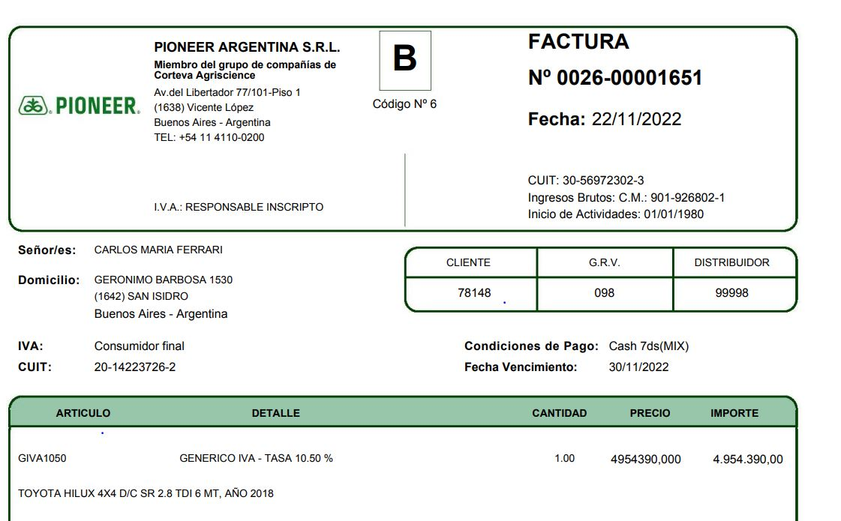

Vendida A Lucio Gamero (DNI 14.325.682) | VENTA | 4954390

3.B -PROPIEDADES
ü PROPIEDAD BARBOSA: 50 % |  |  | SIN CAMBIOS
ü PROPIEDAD H.DE MALVINAS 100 % |  |  | SIN CAMBIOS
ü PROPIEDAD SALADILLO 12 % |  |  | SIN CAMBIOS

FONDO DE PENSION EN USA
Plata en dolares en USA |  |  | USD 43.372

Saldo actual Carlos Maria Ferrari

Saldo al | 12/2022
Empresa | Corteva

Fecha | Concepto | Cuenta Individual | Cuenta Empresa
31/12/2022 | Saldo en USD | USD 43.372

31/12/2022 | Cantidad de cuotas | - | 35.843,2127
 | Valor cuota a la fecha | - | 1,1330

